상품제안서
[바쏘] 국산 어썸 리유저블 텀블러 709ml | 상품코드: F02337

 |  |  |  |  |  |  | 02-412-0044 | www.easy1.co.kr
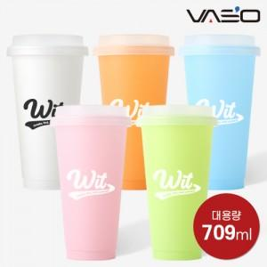

【상세/제작정보】

【인쇄/포장옵션】 | 실크 / 포장지포장

【공급단가】 | 수량 | 100~ | 300~ | 500~ | 1,000~ | 3,000~
*VAT별도 | 473ml | 1,820원 | 1,750원 | 1,680원 | 1,620원 | 1,570원

【상품 URL】 | https://dev.easy1.co.kr:443/src/goods_detail.php?gdno=2337

